상품제안서
골프 그립에이드 (클럽형) | 상품코드: S24538

 |  |  |  |  |  |  | 02-713-8555 | www.synergygift.co.kr
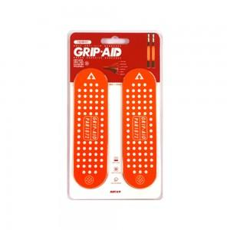

【상세/제작정보】 | 골프슬립방지, 최초의 골프 논슬립 밴드

【인쇄/포장옵션】 | 스티커 / 포장불가능

【공급단가】 | 수량 | 100~ | 300~ | 500~ | 1,000~ | 3,000~
*VAT별도 | 단가 | 9,810원 | 9,450원 | 9,090원 | 8,720원 | 8,500원

【상품 URL】 | https://www.synergygift.co.kr:443/src/goods_detail.php?gdno=24538

